Solicitud gráfica
 | Área: | Ciencias Naturales |  |  | Fecha:
 | Grado: | 9 |  |  | 2016-04-05
 | Título del tema: | El calor y la temperatura |  |  | ¿Cuaderno de estudio o recurso? | Recurso
 | Editor: | DIANA GARCIA |  |  | Motor del recurso | Diaporama F1

 | Código guión o recurso: | CN_09_11_REC200 | ← Para determinar este código, visite la hoja de Ayuda
 |  |  |  |  | ESPECIFICACIÓN DE ARCHIVOS A ENTREGAR
Núm. | Archivo Shutterstock o ruta en web | Imagen para: | Tipo | Ubicación de la imagen en el recurso Diaporama F1 | Nombre imagen SMALL | Tamaño imagen SMALL | Nombre imagen ZOOM | Tamaño imagen ZOOM | Descripción | Observaciones
IMG01 | 64495057 | Recurso Diaporama F1 | Fotografía | Contenido | CN_09_11_REC200_IMG01.png | 950 x 608 px |  |  | Medidores de algún motor
IMG02 | 244389922 | Recurso Diaporama F1 | Fotografía | Contenido | CN_09_11_REC200_IMG02.png | 950 x 608 px |  |  | hiladora máquina
IMG03 | 46449037 | Recurso Diaporama F1 | Fotografía | Contenido | CN_09_11_REC200_IMG03.png | 950 x 608 px |  |  | máquina con una rueda
IMG04 | 326125493 | Recurso Diaporama F1 | Fotografía | Contenido | CN_09_11_REC200_IMG04.png | 950 x 608 px |  |  | Máquina de locomotora
IMG05 | 367401074 | Recurso Diaporama F1 | Fotografía | Contenido | CN_09_11_REC200_IMG05.png | 950 x 608 px |  |  | Locomotora
IMG06 | 73531012 | Recurso Diaporama F1 | Ilustración | Contenido | CN_09_11_REC200_IMG06.png | 950 x 608 px |  |  | motor interno
IMG07 | 96988685 | Recurso Diaporama F1 | Fotografía | Contenido | CN_09_11_REC200_IMG07.png | 950 x 608 px |  |  | tren
IMG08 | 2eso/Tecnología/Los motores/los motores térmicos /Los motores de combustión externa/la máquina de vapor | Recurso Diaporama F1 | Ilustración | Contenido | CN_09_11_REC200_IMG08.png | 950 x 608 px |  |  | máquina a vapor | 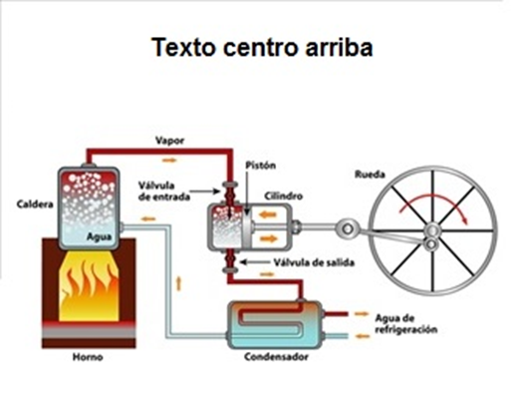 quitar el título de TEXTO ARRIBA ENTRADO pero dejar el espacio para incluir las letras en el plantilla del diaporama
IMG09 | 135016625 | Recurso Diaporama F1 | Ilustración | Contenido | CN_09_11_REC200_IMG09.png | 950 x 608 px |  |  | motor
IMG10 | 99958220 | Recurso Diaporama F1 | Ilustración | Contenido | CN_09_11_REC200_IMG10.png | 950 x 608 px |  |  | motor interno palancas
IMG11 | 221394496 | Recurso Diaporama F1 | Ilustración | Contenido | CN_09_11_REC200_IMG11.png | 950 x 608 px |  |  | motor disel
IMG12 | 318637844 | Recurso Diaporama F1 | Fotografía | Contenido | CN_09_11_REC200_IMG12.png | 950 x 608 px |  |  | mecánico
IMG13 | 75964648 | Recurso Diaporama F1 | Fotografía | Contenido | CN_09_11_REC200_IMG13.png | 950 x 608 px |  |  | motor en la industria
IMG14 | 368997953 | Recurso Diaporama F1 | Ilustración | Contenido | CN_09_11_REC200_IMG14.png | 950 x 608 px |  |  | cilindro de motor

